셔츠 작업지시서
SUIT AGENCY

 | 고객명 : | 연락처 :
 |  |  |  |  | 총 매수 :

 | 주문일 : | 출고일 :

 |  |  |  |  | 실측사이즈 | 완성사이즈

 |  |  |  | 목

 |  |  |  | 어깨
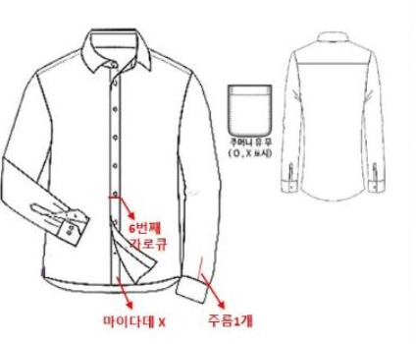
 |  |  |  | 상동

 |  |  |  | 중동

 |  |  |  | 소매

 |  |  |  | 기장

 |  |  |  | 카우스

 |  |  |  | 팔통

 |  |  |  | 팔통핏(fit) | ○ 보통으로 | ○ 슬림하게

 | 원단 번호 |  | 이니셜 유/무

